Cover
Website bán hàng | Process | Function Name
 | Screen Design | Account

1. Overview
- Tài liệu này mô tả thiết kế màn hình Account gồm có 3 chức năng Login, Register và Forgot password

Nhấp vào đăng nhập
Login Form

Click Link Forgot Username/Password
Click Link Create your account

Forgot Username/Password
Create Account

2. Screen list

 | No | Screen ID | Screen Name
 | 1 | SCR_Acc_01 | Login
 | 2 | SCR_Acc_02 | Register
 | 3 | SCR_Acc_03 | Forgot User name/ Password

Login
Website bán hàng |  | Process | Screen ID |  | Screen Name |  | Create By | Created Date | Approved Date
 |  | Screen Design | SCR_Acc_01 |  | Login |  | NTCuong | 2023-12-28 | DD/MM/YYYY

1. Overview
 | Tại màn hình này hiển thị Login Form

2. Screen Design

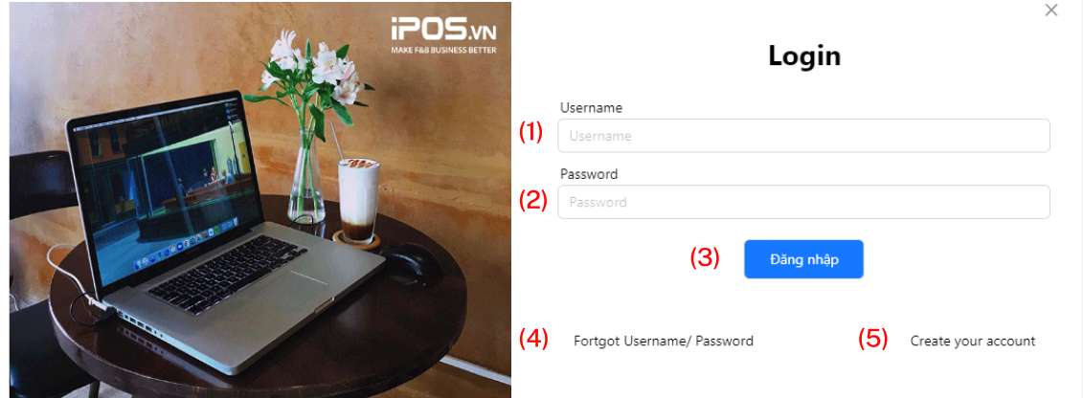

 | Screen item

 | Item | Display |  | Type | I/O | Operation
 | 1 | Input Username |  | Input | I | Nhập tên người dùng
 | 2 | Input Password |  | Input | I | Nhập mật khẩu người dùng
 | 3 | Login |  | Button | O | Đăng nhập
 | 4 | Forgot Username/Password |  | Text | O | Quên tên tài khoản/ mật khẩu
 | 5 | Create your account |  | Text | O | Tạo mới tài khoản

5. Main screen interaction

 | 1) Nếu người dùng đã có tài thì sau khi điền thông đăng nhập và click vào nút Đăng nhâp cửa sổ sẽ chuyển qua giao diện màn hình chính trang web

 | 2) Người dùng chưa có tài khoản thì Click vào dòng Create your account để tạo tài khoản

 | 3) Người dùng quên mật khẩu thì Click vào dòng Forgot Username / Passoword

Register
Website bán hàng |  | Process | Screen ID |  | Screen Name |  | Create By | Created Date | Approved Date
 |  | Screen Design | SCR_Acc_02 |  | Registry |  | NTCuong | 2023-12-28 | DD/MM/YYYY

1. Overview
 | Tại màn hình này hiển thị Register Form

2. Screen Design
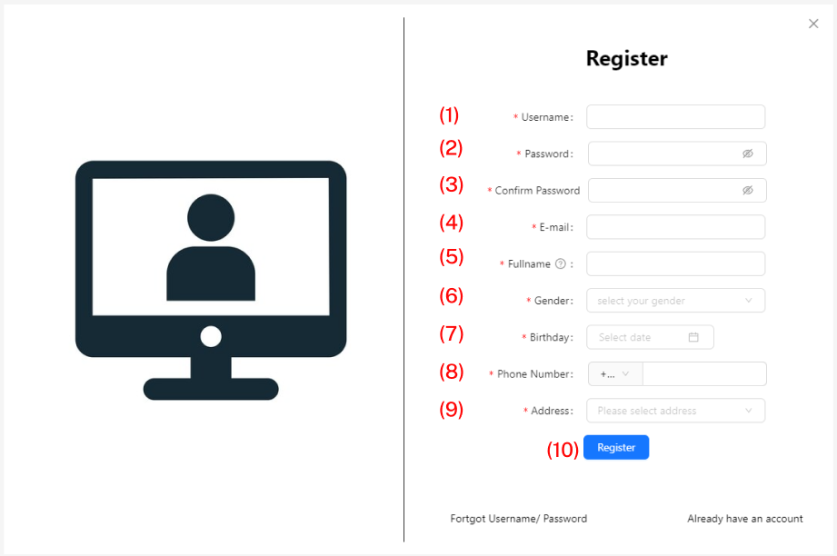

 | Screen Item

 | Item | Display |  | Type | I/O | Operation
 | 1 | Input Username |  | Input | I | Nhập tên người dùng
 | 2 | Input Password |  | Input | I | Nhập mật khẩu
 | 3 | Input Confirm Password |  | Input | I | Xác nhận mật khẩu
 | 4 | Input E-mail |  | Input | I | Nhập E-mail
 | 5 | Input Fullname |  | Input | I | Nhập Fullname
 | 6 | Input Gender |  | Input | I | Chọn giới tính
 | 7 | Input Birthday |  | Input | I | Nhập ngày tháng năm sinh
 | 8 | Input Phone Number |  | Input | I | Nhập số điện thoại
 | 9 | Input Address |  | Input | I | Nhập địa chỉ
 | 10 | Register |  | Button | O | Đăng ký tạo tài khoản

5. Main screen interaction

 | 1) Người dùng điền thông tin đăng ký

 | 2) Sau khi điền xong form đăng ký và click vào Register hệ thống chuyển về giao diện màn hình chính trang web

Forgot User name Password
Website bán hàng |  | Process | Screen ID |  | Screen Name |  | Create By | Created Date | Approved Date
 |  | Screen Design | SCR_Acc_03 |  | Forgot Username/Password |  | NTCuong | 2023-12-28 | DD/MM/YYYY

1. Overview
 | Tại màn hình này hiển thị Forgot Username/Password Form

2. Screen Design

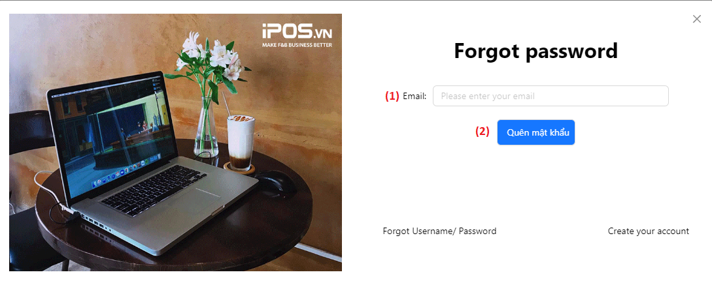

 | Screen Item

 | Item | Display |  | Type | I/O | Operation
 | 1 | Input Email |  | Input | I | Nhập tên tài khoản email
 | 2 | Forgot Password |  | Button | O | Quên mật khẩu

5. Main screen interaction

 | 1) Người dùng điền email đã đăng ký để lấy lại mật khẩu

